Homepage
LOGO

בית | אינדקס משקיעים | לוח עסקאות |  |  | הצטרפות | כניסה | פרסם עסקה
home | investors list | property deals board |  |  | join | sing in | Publish a property deal

 | גיוס משקיעים לעסקאות נדל"ן

מחפש משקיע? | looking form investor?
פרסום עסקת נדל”ן (חינם) >>
תמונת רקע

 |  | מוביל לעמוד 1
 |  | leads to page 1
מחפש עסקת נדל"ן? | looking for a property deal?
הירשם כמשקיע (חינם) >>
 |  | מוביל לעמוד 2 |  |  | background image
 |  | leads to page 2

 |  |  | title
 | Investex הוא פורטל המקשר בין אלפי משקיעים ויזמי נדל"ן מדי יום בארץ וברחבי העולם
VIDEO

מחפש משקיע נדל”ן? פרסם עסקה
 |  |  | new deals
 |  | עסקאות חדשות
 |  |  |  |  | leads to page 1
 |  |  |  |  | מוביל לעמוד 1

 |  |  | looking for investor? click here
property deal title | כותרת העסקה: טקסט טקסט טקסט טקסט טקסט טקסט
property deal desc. | תיאור העסקה: טקסט טקסט טקסט טקסט טקסט טקסט
 |  |  |  | links to property deals page
 | כותרת העסקה: טקסט טקסט טקסט טקסט טקסט טקסט |  |  | קישורים לעמודי העסקאות
 | תיאור העסקה: טקסט טקסט טקסט טקסט טקסט טקסט

 | כותרת העסקה: טקסט טקסט טקסט טקסט טקסט טקסט
 | תיאור העסקה: טקסט טקסט טקסט טקסט טקסט טקסט

 | כותרת העסקה: טקסט טקסט טקסט טקסט טקסט טקסט
 | תיאור העסקה: טקסט טקסט טקסט טקסט טקסט טקסט

 | כותרת העסקה: טקסט טקסט טקסט טקסט טקסט טקסט
 | תיאור העסקה: טקסט טקסט טקסט טקסט טקסט טקסט
הרשם כמשקיע (חינם) >>
 |  |  |  |  | links to page 2
 |  |  |  |  | קישור לעמוד 2

 |  |  | resgister as investor for free

כיצד מגייסים משקיע לעסקת נדל"ן?

מפרסמים עסקה אטרקטיבית |  | העסקה משוגרת למשקיעים |  | משקיע מתעניין יוצר קשר |  | מתחילים לעבוד!

פרסם עסקת נדל”ן
חפש עסקאות נדל”ן

 |  | publish a property deals |  |  | find property deals

 |  |  | HOW TO FIND AN INVESTOR FOR YOUR RE DEAL?

 | קישור לעמוד 1 |  | קישור לעמוד העסקאות

מי אנחנו טקסט טקסט טקסט טקסט טקסט טקסט טקסט טקסט טקסט |  | ליזמי נדל"ן טקסט טקסט טקסט טקסט טקסט טקסט טקסט טקסט טקסט |  |  | למשקיעים טקסט טקסט טקסט טקסט טקסט טקסט טקסט טקסט טקסט

FOOTER

Page 1 publish RE deal - dealer
LOGO
 |  | This page will direct a user who is not registered after selecting the home page - Post a real estate deal

בית | אינדקס משקיעים | לוח עסקאות |  | הצטרפות | כניסה | פרסם עסקה

 |  |  | JOIN INVESTEX
הצטרפות ל - INVESTEX
זירת היזמים ומשקיעי הנדל"ן הגדולה בישראל
 |  |  |  | במקום התחבר עם לינקדין יהיה התחבר עם גוגל

 |  |  | sing in with facebook / google
need help? | לסיוע בתהליך יצירת החשבון ניתן ליצור קשר עם support@investex.co.il

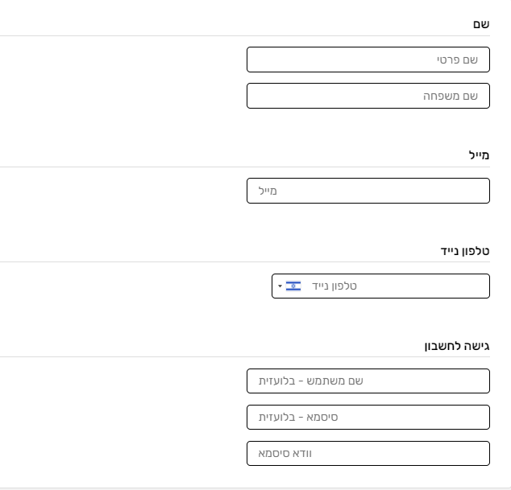

name |  |  |  |  |  | fill details for registration
last name

email

phone

מחפש משקיע נדל”ן? פרסם עסקה

choose username
choose password

 | בלחיצה הינך מצהיר כי קראת את תנאי השימוש ואת הצהרת הפרטיות וכי אתה מסכים להם במלואם.

 | JOIN | הצטרפות >> | ממשיך לאישור ההצטרפות
 |  |  | Continues to confirm joining

FOOTER

page 2 - dealer registration
LOGO
 |  | המשך עמוד הרשמת יזם - מילוי פרטים והעדפות - תגיות - שישמשו פילטר
 |  |  | Continue to the Entrepreneur Registration page - filling in details and preferences - tags - to be used as a filter

בית | אינדקס משקיעים | לוח עסקאות |  |  | הצטרפות | כניסה | פרסם עסקה

שם מלא | full name
avatar

 | -----טופס------ | preferences form

 | סוג העסקה (דרופ דאון מולטי סלקט) |  |  |  | Transaction type (Drop Down Multi Select)
 | עסקת נדל"ן מניב |  |  |  | Yielding real estate transaction
 | עסקת נדל"ן פליפ |  |  |  | Flip Real Estate Deal
 | עסקת נדל"ן אקזיט |  |  |  | Exit real estate transaction

 | איזור בארץ (דרופ דאון מולטי סלקט) |  |  |  | Location in Israel (Drop Down Multi Select)
 | הקלד איזור (חיפוש אוטומטי) |  |  |  | Type area (auto search)

 | סכום מבוקש להשקעה (דרופ דאון) |  |  |  | Requested amount for investment (Drop Down)
 | עד 100,000 ש"ח / 100-500 אלף ש"ח / 500,000 ש"ח ומעלה |  |  |  | Up to 100,000 NIS / 100-500 thousand NIS / 500,000 NIS and up
 | תשואה משוערת (דרופ דאון) |  |  |  | Estimated Yield (Drop Down)
 | עד 3% / 3-10% / 10% ומעלה |  |  |  | Up to 3% / 3-10% / 10% and up
 | פרטי הפרוייקט
 | (כותרת - טקסט חופשי מוגבל 100 תווים)
 |  |  |  |  | Project details
 | תיאור הפרויקט - טקסט חופשי מוגבל 500 תווים |  |  |  | free text

 |  |  | continue

 |  | לחיצה על המשך תפנה את המשתמש לעמוד תשלום |  | כרגע לא רלוונטי עמוד תשלום. יועבר לעמוד המשך הצטרפות 3
 |  | Clicking Continue will direct the user to a payment page
 |  |  |  |  |  | Payment page currently irrelevant. Will be moved to the Continue Joining page 3

FOOTER

page 3 - dealer registration (c
LOGO
avatar
 |  |  |  | שם מלא |  | (כאשר מחובר)
 |  | עמוד סופי = יזם נדל"ן |  | name |  | when logged
 |  | כאן כבר המשתמש רשום עם השם שלו למעלה

בית | אינדקס משקיעים | לוח עסקאות |  | הצטרפות | כניסה | פרסם עסקה

 |  |  | these moments we are sending your deal to thousands of relevant investors

 |  | העסקה תישלח לכל המשקיעים בהתאם להגדרות הסינון
 |  | היזם מקבל הודעה למייל על אישור העלאת העסקה
 |  | כל הצעה מצד המשקיע תגיע למייל היזם, ומשם יצטרך ללחוץ על כפתור - לצפייה בהודעה:
 |  | 1. במידה והיזם אינו מנוי, יופנה לעמוד מנוי לתשלום חודשי (בהמשך האפיון) ואז יופנה חזרה לאתר לעמוד עם צ'אט בוקס לצפייה בהודעה
 |  | 2. במידה והמשתמש הוא מנוי, יופנה לעמוד הצ'אט בוקס מול המשקיע

 |  |  | The transaction will be sent to all investors in accordance with the filter settings
 |  |  | The dealer receives an email notification confirming the publication
 |  |  | Any offer from the investor will reach the dealer's email, and from there he will have to click on a button - to view the message:
 |  |  | 1. If the entrepreneur is not a subscriber, a subscription page will be redirected to a monthly payment (below the characterization) and then will be redirected back to the site to a page with a chat box to view the message
 |  |  | 2. If the user is a subscriber, the chat box page will be directed to the investor

 |  |  | כאן נשים עוד קישורים להנעה לפעולה
 |  |  | more CTA

FOOTER

page 1 - investor's registratio
LOGO
 |  | לעמוד זה יופנה משתמש שאינו רשום לאחר שבחר בעמוד הבית - הצטרף כמשקיע
 |  |  |  | This page will direct a user who is not registered after selecting the home page - join as an investor

בית | אינדקס משקיעים | לוח עסקאות |  |  | הצטרפות | כניסה | פרסם עסקה

 |  |  |  |  | עמוד זה זהה להרשמת יזם
הצטרפות ל - INVESTEX
זירת היזמים ומשקיעי הנדל"ן הגדולה בישראל
 |  |  |  |  |  | במקום התחבר עם לינקדין יהיה התחבר עם גוגל

 | לסיוע בתהליך יצירת החשבון ניתן ליצור קשר עם support@investex.co.il

מחפש משקיע נדל”ן? פרסם עסקה

 | בלחיצה הינך מצהיר כי קראת את תנאי השימוש ואת הצהרת הפרטיות וכי אתה מסכים להם במלואם.

 |  | המשך >> | ממשיך לאישור ההצטרפות

FOOTER

page 2 - investor's registratio
LOGO
 |  | עמוד המשך הצטרפות כמשקיע
 |  | Continue page to join as an investor

בית | אינדקס משקיעים | לוח עסקאות |  | הצטרפות | כניסה | פרסם עסקה

avatar
שם מלא
 |  | הגדרת העדפות סינון
 |  | filtering preferences
 | -----טופס------

 | מעוניין להשקיע בעסקאות מסוג (דרופ דאון מולטי סלקט) |  |  |  |  | Interested in investing in type transactions (Drop Down Multi Select)
? (pop up) | עסקת נדל"ן מניב | פופ אפ מידע נפתח בסימני שאלה (50 תוים) |  |  |  | Yielding real estate transaction
? | עסקת נדל"ן פליפ |  |  |  |  | Flip Real Estate Deal
? | עסקת נדל"ן אקזיט |  |  |  |  | Exit real estate transaction

 | מעוניין להשקיע באיזור (דרופ דאון מולטי סלקט - בחר ארץ / עיר) |  |  |  |  | Interested in investing in the area (Drop Down Multi Select - Select Country / City)
 | הקלד איזור (חיפוש אוטומטי) |  |  |  |  | Type area (auto search)

 | בסכום השקעה כולל של (דרופ דאון) |  |  |  |  | In total investment amount of (Drop Down)
 | עד 100,000 ש"ח / 100K*500K ש"ח / 500K ומעלה |  |  |  |  | Up to 100,000 NIS / 100K * 500K NIS / 500K and up
 | תשואה משוערת (דרופ דאון) |  |  |  |  | Estimated Yield (Drop Down)
 | עד 3% / 3-10% / 10% ומעלה |  |  |  |  | Up to 3% / 3-10% / 10% and up
 | פרטי הפרוייקט |  |  |  |  | Project details
 | (כותרת)

 | תיאור הפרויקט - טקסט חופשי

 |  | הצטרפות >>
 |  |  | ממשיך לאישור ההצטרפות
 |  |  | continue

FOOTER

page 3 - investor's registratio
LOGO

בית | אינדקס משקיעים | לוח עסקאות |  |  | הצטרפות | כניסה | פרסם עסקה

סיכום ההרשמה
 |  |  | summarize
 | העדפות השקעה | טווח השקעה | איזורים להשקעה |  |  | investing preferences | investong range | investing locations
 | .. | .. | ... |  |  | .. | .. | ...
 | .. | עדכן>> | ... | יוכל לעדכן מחדש העדפות סינון |  | .. | update>> | ...
 | .. |  | ... |  |  | .. |  | ...
 | עדכן>> |  | עדכן>> |  |  | update>> |  | update>>

 | כל העדפות ההשקעה | more preferences tags
 | תגית1 | tag 1
 | תגית2 | tag 2
 | תגית3
 | ..
 | *לחיצה על תגית תוסיף אותה להעדפות השקעה
 |  | * Clicking on a tag will add it to investment preferences

 |  | אישור | approve

 |  | לאחר אישור יופנה המשתמש לעמוד :פרטיך התקבלו בהצלחה, מיד תופנה חזרה לעמוד הבית
 |  | במקביל יקבל מייל ברוכים הבאים עם פרטי ההתחברות
 |  | ברגע שיזם יפרסם עסקה, אוטומטית תישלח לכל המשקיעים בהתאם להגדרות הסינון
 |  | המשקיע יקבל מייל עם עסקה חדשה שעלתה בה יוכל לצפות באופן חופשי ללא תשלום

 |  | After confirmation, the user will be directed to the page: Your details were received successfully, you will be redirected to the home page immediately
 |  | At the same time will receive a welcome email with login details
 |  | Once an entrepreneur announces a deal, it will automatically be sent to all investors according to the filter settings
 |  | The investor will receive an email with a new deal that has come up in which he will be able to watch freely for free

personal profile page
LOGO
 | בית | אינדקס משקיעים | לוח עסקאות | הצטרפות | כניסה | פרסם עסקה

האדר תמונה (משתמש יכול לערוך)

תמנות פרופיל (ניתן לערוך) | אודותיי
 | טקסט חופשי

chat room
עמוד צאט רום - להתייחס רק למבנה, ולא לאותיות הקטנות
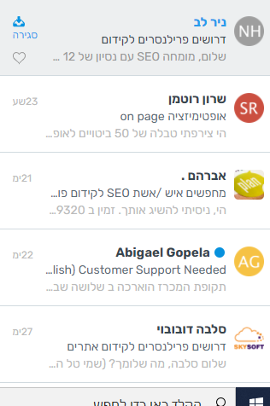
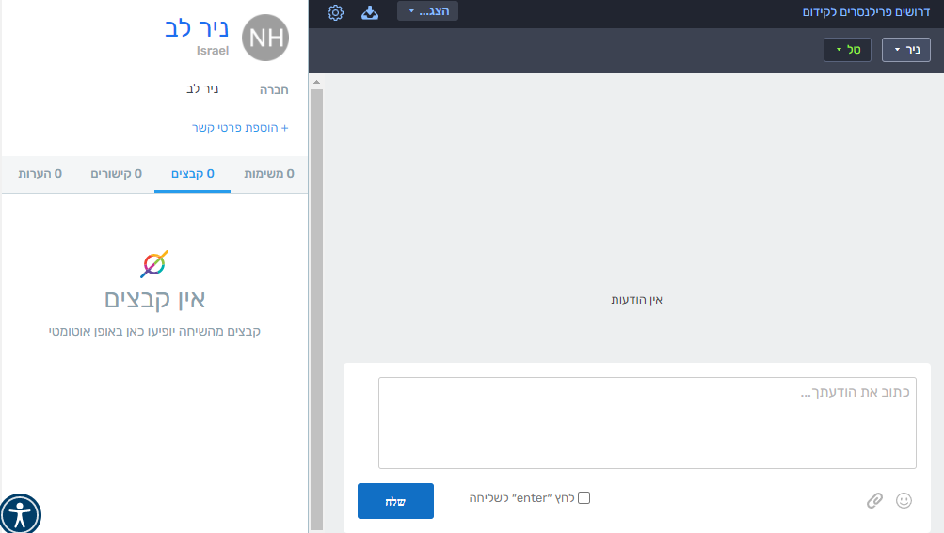
הסטוריית התכתבויות

